상품제안서
옵타움 헤어세트 샴푸&트리트먼트&타월 선물세트(루시드 나잇) | 상품코드: S46001

 |  |  |  |  |  |  | 02-713-8555 | www.synergygift.co.kr
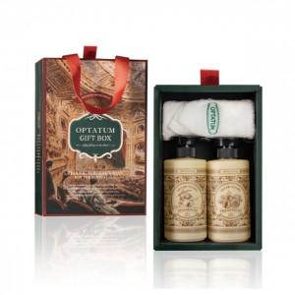 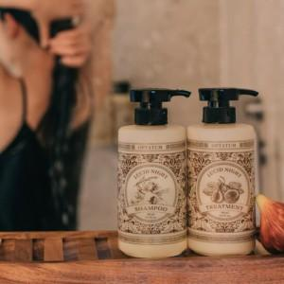 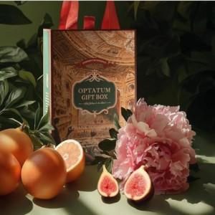

【상세/제작정보】

【인쇄/포장옵션】 | 스티커 / 포장지포장

【공급단가】 | 수량 | 10~ | 30~ | 100~ | 300~ | 500~
*VAT별도 | 단가 | 36,100원 | 33,900원 | 31,900원 | 31,100원 | 30,500원

【상품 URL】 | https://www.synergygift.co.kr:443/src/goods_detail.php?gdno=46001

